גיליון1
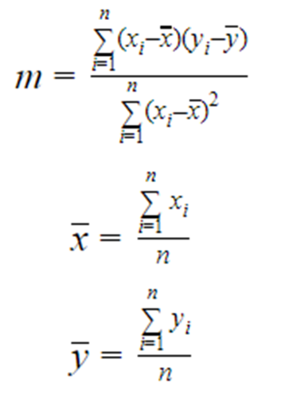
רגרסיה ליניארית באמצעות אקסל
 |  |  |  |  |  |  | תוצאה סופית | תוצאה רצויה (אם פתרתם נכון...)
 | X | Y | Xi-X | Yi-Y | (Yi-Y)(Xi-X) | (Xi-X)^2 | 1.1 | 1.1 | m=
 | 0 | 1 | -4 | -5 | 20 | 16
 | 1 | 4 | -3 | -2 | 6 | 9 | 1.6 | 1.6 | b=
 | 2 | 2 | -2 | -4 | 8 | 4
 | 3 | 5 | -1 | -1 | 1 | 1
 | 4 | 7 | 0 | 1 | 0 | 0
 | 5 | 8 | 1 | 2 | 2 | 1
 | 6 | 8 | 2 | 2 | 4 | 4
 | 7 | 9 | 3 | 3 | 9 | 9
 | 8 | 10 | 4 | 4 | 16 | 16
Sum | 36 | 54 | 0 | 0 | 66 | 60
Average | 4 | 6

